2-4
القوى العاملة الصحية بالقطاعات الصحية بالمملكة في الأعوام الخمسة الأخيرة
Health Manpower in KSA Health Sectors in the Last Five Years
جدول 2-4 |  |  |  |  |  |  |  | Table 2-4
القطاع | الفئة | 2016G |  | 2017G |  | 2018G |  | 2019G |  | 2020G |  | Category | Sector
 |  | العدد No | % سعودي Saudi% | العدد No | % سعودي Saudi% | العدد No | % سعودي Saudi% | العدد No | % سعودي Saudi% | العدد No | % سعودي Saudi%
المجموع
Total
أخرى
Other
نفسية وأعصاب
General
حروق وتجميل
Plastic & Burns
عزل
Isolation
عدد المستوصفات
Dispensary
وزارة الصحة | أطباء بشريون | 39,180 | 28.8 | 42,609 | 31.5 | 45,571 | 36.7 | 49,139 | 39.9 | 50,065 | 40.6 | Physicians | Ministry of Health
 | أطباء أسنان | 3,588 | 84.0 | 3,996 | 83.8 | 4,137 | 85.7 | 4,843 | 88.2 | 5,815 | 89.9 | Dentists
 | إجمالي الأطباء | 42,768 | 33.4 | 46,605 | 36.0 | 49,708 | 40.7 | 53,982 | 44.2 | 55,880 | 45.7 | Physicians & Dentists
 | تمريض | 101,256 | 57.6 | 103,990 | 57.9 | 105,473 | 59.4 | 107,092 | 59.7 | 107,846 | 62.4 | Nurses
 | صيادلة | 3,525 | 91.5 | 3,853 | 93.1 | 4,006 | 93.4 | 4,221 | 93.1 | 4,358 | 96.7 | Pharmacists
 | فئات طبية مساعدة | 57,474 | 93.2 | 59,646 | 93.0 | 69,530 | 94.2 | 71,284 | 95.3 | 71,838 | 95.9 | Allied Health Personnel
الجهات الحكومية الأخرى | أطباء بشريون | 15,879 | 48.7 | 16,346 | 49.9 | 18,155 | 51.3 | 18,464 | 50.7 | 20,234 | 55.4 | Physicians | Other Governmental Sector
 | أطباء أسنان | 1,327 | 72.0 | 1,283 | 75.2 | 1,431 | 78.8 | 1,683 | 84.4 | 1,768 | 82.6 | Dentists
 | إجمالي الأطباء | 17,206 | 50.5 | 17,629 | 51.7 | 19,586 | 53.3 | 20,147 | 53.5 | 22,002 | 57.5 | Physicians & Dentists
 | تمريض | 36,927 | 14.9 | 35,808 | 14.4 | 35,697 | 16.6 | 44,188 | 31.0 | 44,287 | 31.0 | Nurses
 | صيادلة | 2,285 | 65.1 | 2,304 | 67.6 | 2,652 | 71.9 | 2,940 | 79.5 | 2,760 | 79.5 | Pharmacists
 | فئات طبية مساعدة | 29,871 | 70.0 | 30,214 | 73.3 | 30,857 | 76.6 | 26,032 | 75.4 | 27,041 | 76.0 | Allied Health Personnel
القطاع الخاص | أطباء بشريون | 20,681 | 2.5 | 23,420 | 7.7 | 24,297 | 8.1 | 26,732 | 8.1 | 25,037 | 21.5 | Physicians | Private Sector
 | أطباء أسنان | 9,020 | 5.0 | 10,420 | 11.7 | 11,184 | 15.5 | 12,285 | 15.5 | 12,039 | 25.3 | Dentists
 | إجمالي الأطباء | 29,701 | 3.3 | 33,840 | 8.9 | 35,481 | 10.4 | 39,017 | 10.4 | 37,076 | 22.7 | Physicians & Dentists
 | تمريض | 42,638 | 5.3 | 45,895 | 5.8 | 43,395 | 4.9 | 47,733 | 4.9 | 44,568 | 7.5 | Nurses
 | صيادلة | 19,309 | 4.2 | 22,155 | 5.1 | 22,467 | 6.4 | 24,711 | 6.4 | 20,411 | 16.1 | Pharmacists
 | فئات طبية مساعدة | 19,978 | 29.9 | 22,001 | 27.0 | 23,925 | 32.6 | 26,303 | 32.6 | 25,094 | 41.3 | Allied Health Personnel
المجموع | أطباء بشريون | 75,740 | 25.8 | 82,375 | 28.4 | 88,023 | 31.8 | 94,335 | 33.0 | 95,336 | 38.7 | Physicians | Total
 | أطباء أسنان | 13,935 | 31.7 | 15,699 | 35.3 | 16,752 | 38.2 | 18,811 | 40.4 | 19,622 | 49.6 | Dentists
 | إجمالي الأطباء | 89,675 | 26.7 | 98,074 | 29.5 | 104,775 | 32.8 | 113,146 | 34.2 | 114,958 | 40.6 | Physicians & Dentists
 | تمريض | 180,821 | 36.5 | 185,693 | 36.7 | 184,565 | 38.3 | 199,013 | 40.2 | 196,701 | 42.9 | Nurses
 | صيادلة | 25,119 | 22.0 | 28,312 | 22.2 | 29,125 | 24.3 | 31,872 | 24.6 | 27,529 | 35.2 | Pharmacists
 | فئات طبية مساعدة | 107,323 | 74.4 | 111,861 | 74.7 | 124,312 | 78.0 | 123,619 | 77.8 | 123,973 | 80.5 | Allied Health Personnel

2-12
المستشفيات والأسرة بوزارة الصحة حسب المنطقة الصحية في الأعوام الخمسة الأخيرة
MOH Hospitals and Beds by Health Region, in the last Five Years
جدول 2-12 |  |  |  |  |  |  | Table 2-12
جذام
Leprosy
المجموع
Total
 | 2016G |  | 2017G |  | 2018G |  | 2019G |  | 2020G
المنطقة الصحية | مستشفيات | أسرة | مستشفيات | أسرة | مستشفيات | أسرة | مستشفيات | أسرة | مستشفيات | أسرة | Health Region
 | Hospitals | Beds | Hospitals | Beds | Hospitals | Beds | Hospitals | Beds | Hospitals | Beds
الرياض | 47 | 7,937 | 49 | 8,337 | 49 | 8,337 | 49 | 8,507 | 49 | 8,707 | Riyadh
العاصمة المقدسة | 10 | 2,664 | 10 | 2,694 | 10 | 2,694 | 10 | 2,694 | 10 | 2,694 | Makkah
جدة | 13 | 3,091 | 13 | 3,091 | 13 | 3,091 | 13 | 3,091 | 13 | 3,091 | Jeddah
الطائف | 13 | 2,240 | 15 | 2,590 | 16 | 2,640 | 16 | 2,640 | 16 | 2,640 | Ta'if
المدينة المنورة | 20 | 2,818 | 19 | 2,768 | 19 | 2,768 | 20 | 3,268 | 18 | 3,118 | Medinah
القصيم | 18 | 2,809 | 19 | 2,859 | 19 | 2,859 | 19 | 2,909 | 19 | 2,909 | Qaseem
الشرقية | 18 | 3,256 | 20 | 3,356 | 20 | 3,356 | 20 | 3,356 | 21 | 3,456 | Eastern
الأحساء | 10 | 1,905 | 9 | 1,855 | 10 | 1,955 | 10 | 2,055 | 10 | 2,055 | Al-Ahsa
حفر الباطن | 7 | 1,000 | 7 | 1,000 | 7 | 1,000 | 7 | 1,000 | 7 | 1,000 | Hafr Al-Baten
عسير | 20 | 2,330 | 20 | 2,330 | 20 | 2,330 | 20 | 2,330 | 20 | 2,330 | Aseer
بيشة | 7 | 770 | 7 | 770 | 7 | 770 | 8 | 870 | 8 | 920 | Bishah
تبوك | 11 | 1,770 | 12 | 1,820 | 12 | 1,820 | 12 | 1,820 | 12 | 1,820 | Tabouk
حائل | 12 | 1,175 | 12 | 1,290 | 13 | 1,790 | 13 | 1,855 | 14 | 1,940 | Ha'il
الحدود الشمالية | 9 | 1,310 | 10 | 1,360 | 10 | 1,360 | 10 | 1,360 | 11 | 1,460 | Northern
جازان | 21 | 2,225 | 21 | 2,225 | 21 | 2,225 | 21 | 2,225 | 21 | 2,225 | Jazan
نجران | 11 | 1,200 | 11 | 1,350 | 10 | 1,300 | 10 | 1,300 | 10 | 1,300 | Najran
الباحة | 10 | 1,165 | 10 | 1,165 | 10 | 1,165 | 10 | 1,165 | 10 | 1,295 | Al-Bahah
الجوف | 9 | 1,330 | 9 | 1,330 | 9 | 1,330 | 9 | 1,330 | 9 | 1,330 | Al-Jouf
القريات | 4 | 490 | 4 | 490 | 4 | 490 | 4 | 490 | 4 | 490 | Qurayyat
القنفذة | 4 | 350 | 5 | 400 | 5 | 400 | 5 | 400 | 5 | 400 | Qunfudah
المجموع | 274 | 41,835 | 282 | 43,080 | 284 | 43,680 | 286 | 44,665 | 287 | 45,180 | Total

2-13ب
مستشفيات وزارة الصحة حسب السعة السريرية والمنطقة الصحية للعام 2020م
MOH Hospitals by Bed Capacity and Health Region, 2020G
جدول 2-13-ب |  |  |  |  |  | Table 2-13-B
المنطقة الصحية | السعة السريرية |  |  |  | Bed Capacity |  |  |  | Health Region
جذام
Leprosy
المجموع
Total
 | ≤50 | 51-100 | 101-200 | 201-300 | 301-400 | 401-500 | >500 | الإجمالي Total
الرياض | 18 | 5 | 12 | 8 | 1 | 3 | 2 | 49 | Riyadh
العاصمة المقدسة | 2 | 1 | 1 | 3 | 0 | 3 | 0 | 10 | Makkah
جدة | 1 | 4 | 2 | 3 | 0 | 2 | 1 | 13 | Jeddah
الطائف | 11 | 0 | 1 | 1 | 0 | 2 | 1 | 16 | Ta'if
المدينة المنورة | 8 | 2 | 3 | 2 | 0 | 2 | 1 | 18 | Medinah
القصيم | 9 | 1 | 4 | 3 | 0 | 2 | 0 | 19 | Qaseem
الشرقية | 10 | 5 | 1 | 0 | 2 | 2 | 1 | 21 | Eastern
الأحساء | 2 | 3 | 2 | 1 | 0 | 1 | 1 | 10 | Al-Ahsa
حفر الباطن | 4 | 0 | 1 | 2 | 0 | 0 | 0 | 7 | Hafr Al-Baten
عسير | 7 | 7 | 5 | 0 | 0 | 1 | 0 | 20 | Aseer
بيشة | 3 | 3 | 1 | 0 | 1 | 0 | 0 | 8 | Bishah
تبوك | 3 | 5 | 2 | 1 | 0 | 1 | 0 | 12 | Tabouk
حائل | 8 | 1 | 2 | 1 | 1 | 1 | 0 | 14 | Ha'il
الحدود الشمالية | 4 | 3 | 2 | 1 | 1 | 0 | 0 | 11 | Northern
جازان | 10 | 4 | 6 | 0 | 0 | 1 | 0 | 21 | Jazan
نجران | 4 | 2 | 3 | 0 | 1 | 0 | 0 | 10 | Najran
الباحة | 4 | 3 | 1 | 0 | 2 | 0 | 0 | 10 | Al-Bahah
الجوف | 3 | 1 | 3 | 2 | 0 | 0 | 0 | 9 | Al-Jouf
القريات | 2 | 0 | 1 | 1 | 0 | 0 | 0 | 4 | Qurayyat
القنفذة | 3 | 1 | 1 | 0 | 0 | 0 | 0 | 5 | Qunfudah
المجموع | 116 | 51 | 54 | 29 | 9 | 21 | 7 | 287 | Total

2-19
القوى العاملة الصحية بمراكز الرعاية الصحية الأولية بوزارة الصحة في الأعوام الخمسة الأخيرة
Health Manpower in Primary Health Care Centers, MOH, in the last Five Years
جدول 2-19 |  |  |  |  |  | Table 2-19
الفئة | الجنسية | السنة |  |  |  | Year | الجنسية | Category
 |  | 2016G | 2017G | 2018G | 2019G | 2020G | Nationality
طبيب* | سعودي | 3,808 | 4,146 | 5,011 | 5,708 | 7,275 | Saudi | Physician*
 | غير سعودي | 6,455 | 6,266 | 6,290 | 6,313 | 7,119 | Non-Saudi
 | المجموع | 10,263 | 10,412 | 11,301 | 12,021 | 14,394 | Total
المعدل لكل عشرة آلاف نسمة |  | 3.2 | 3.2 | 3.4 | 3.5 | 4.1 | Rate/10,000 population
عاملون بالتمريض | سعودي | 17,165 | 16,951 | 18,497 | 18,214 | 16,013 | Saudi | Nurses
 | غير سعودي | 2,698 | 2,306 | 2,527 | 2,612 | 2,384 | Non-Saudi
 | المجموع | 19,863 | 19,257 | 21,024 | 20,826 | 18,397 | Total
المعدل لكل عشرة آلاف نسمة |  | 6.3 | 5.9 | 6.3 | 6.1 | 5.3 | Rate/10,000 population
صيدلي | سعودي | 419 | 455 | 525 | 576 | 564 | Saudi | Pharmacist
 | غير سعودي | 11 | 13 | 11 | 10 | 3 | Non-Saudi
 | المجموع | 430 | 468 | 536 | 586 | 567 | Total
**
المعدل لكل عشرة آلاف نسمة |  | 0.13 | 0.14 | 0.16 | 0.17 | 0.16 | Rate/10,000 population
المجموع
Total
فئـات طبية مساعدة | سعودي | 10,585 | 11,306 | 15,267 | 14,442 | 13,914 | Saudi | Allied Health Personnel
 | غير سعودي | 227 | 258 | 241 | 122 | 145 | Non-Saudi
 | المجموع | 10,812 | 11,564 | 15,508 | 14,564 | 14,059 | Total
المعدل لكل عشرة آلاف نسمة |  | 3.4 | 3.6 | 4.6 | 4.3 | 4.0 | Rate/10,000 population
**
* يشمل أطباء الأسنان |  |  |  |  |  | * Include Dentists
المجموع
Total

*
**

fig1
أعداد القوى العاملة الصحية بالمملكة العربية السعودية
Number of Health Workforce in KSA
 | #REF! | #REF! | #REF! | #REF!
0 | 0 | 0 | 0 | 0
0 | 0 | 0 | 0 | 0
0 | 0 | 0 | 0 | 0
0 | 0 | 0 | 0 | 0
0 | 0 | 0 | 0 | 0

fig2
نسبة السعودة بين القوى العاملة الصحية بالمملكة في الأعوام الخمسة الأخيرة
Percent of Saudi among Health Workforce in the Last Five Years
 | #REF! | #REF! | #REF! | #REF!
0 | 0 | 0 | 0 | 0
0 | 0 | 0 | 0 | 0
0 | 0 | 0 | 0 | 0
0 | 0 | 0 | 0 | 0
0 | 0 | 0 | 0 | 0

fig3
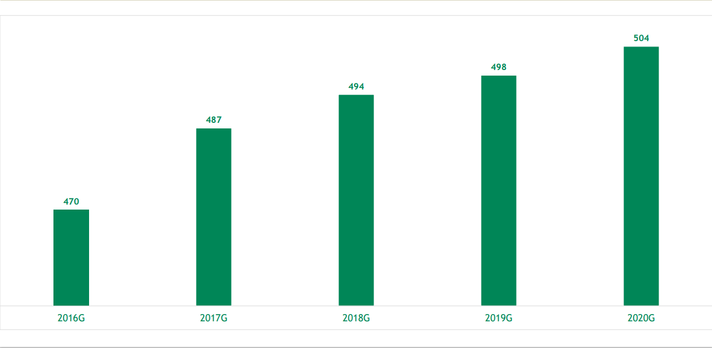
عدد المستشفيات بالمملكة في الأعوام الخمسة الأخيرة
Number of KSA Hospitals in the Last Five Years

fig4
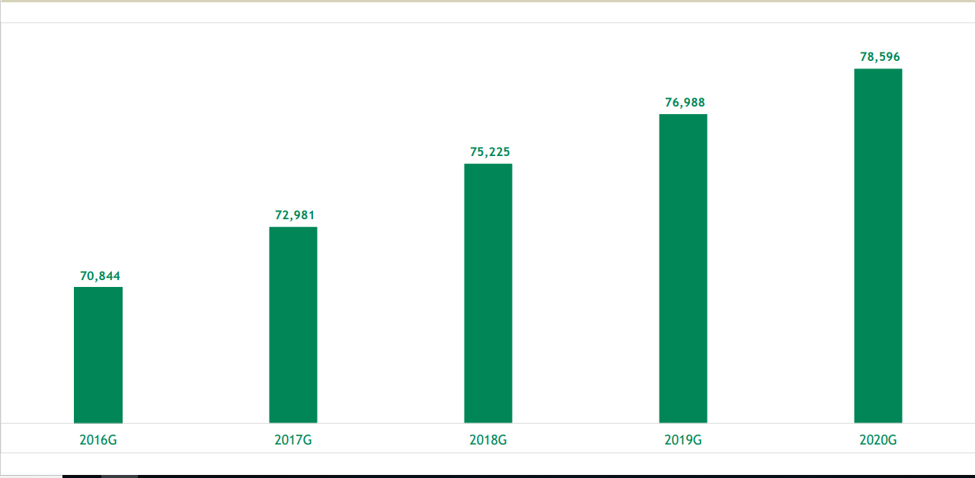
عدد أسرة المستشفيات بالمملكة في الأعوام الخمسة الأخيرة
Number of KSA Hospital Beds in the Last Five Years

fig5
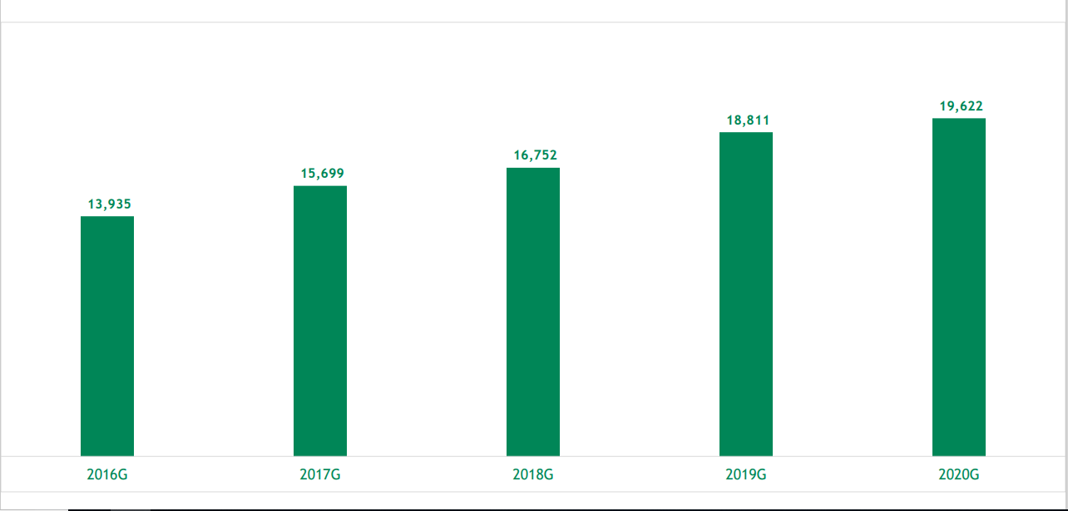
عدد أطباء الأسنان بالمملكة في الأعوام الخمسة الأخيرة
Number of Dentists in the Last Five Years

